bb
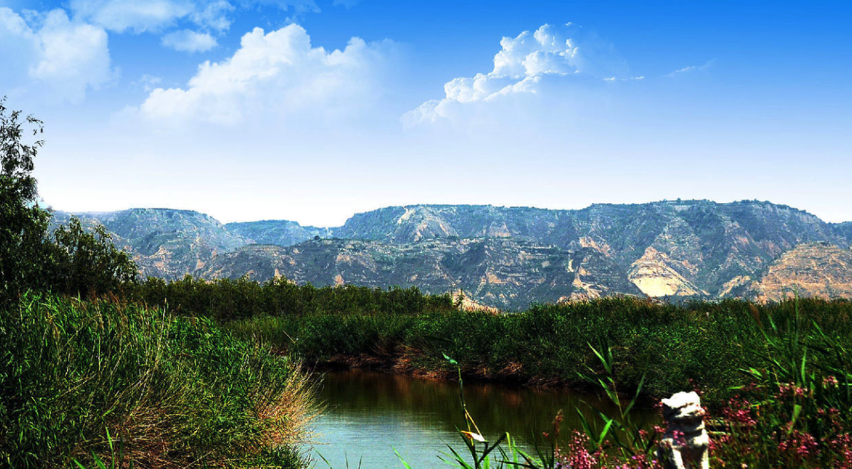
内容简介
编辑
《诗经》就整体而言，是周王朝由盛而衰五百年间中国社会生活面貌的形象反映，其中有先祖创业的颂歌，祭祀神鬼的乐章；也有贵族之间的宴饮交往，劳逸不均的怨愤；更有反映劳动、打猎、以及大量恋爱、婚姻、社会习俗方面的动人篇章。 [10]
《诗经》现存305篇（此外有目无诗的6篇，共311篇），分《风》、《雅》、《颂》三部分。
《风》出自各地的民歌，是《诗经》中的精华部分有对爱情、劳动等美好事物的吟唱，也有怀故土、思征人及反压迫、反欺凌的怨叹与愤怒，常用复沓的手法来反复咏叹，一首诗中的各章往往只有几个字不同，表现了民歌的特色。 [10]
《雅》分《大雅》、《小雅》，多为贵族祭祀之诗歌，祈丰年、颂祖德。《大雅》的作者是贵族文人，但对现实政治有所不满，除了宴会乐歌、祭祀乐歌和史诗而外，也写出了一些反映人民愿望的讽刺诗。《小雅》中也有部分民歌。
《颂》则为宗庙祭祀之诗歌。《雅》、《颂》中的诗歌对于考察早期历史、宗教与社会有很大价值。
以上三部分，《颂》有40篇，《雅》有105篇（《小雅》中有6篇有目无诗，不计算在内），《风》的数量最多，共160篇，合起来是305篇。古人取其整数，常说“诗三百”。 [13]
风篇
《风》包括了十五个地方的民歌，包括今陕西、山西、河南、河北、山东等地，大部分是黄河流域的民间乐歌。多半经过润色后的民间歌谣叫“十五国风”，有160篇，是《诗经》中的核心内容。“风”的意思是土风、风谣。
十五国风分别是：周南11篇、召南十四篇、邶（bèi）风19篇、鄘（yōng）风10篇、卫风10篇、王风10篇、郑风21篇、齐风11篇、魏风7篇、唐风10篇、秦风10篇、陈风10篇、桧风4篇（桧即“郐”kuài）、曹风4篇、豳（bīn）风7篇。周南中的《关雎》、《桃夭》，魏风中的《伐檀》、《硕鼠》，秦风中的《蒹葭》等都是脍炙人口的名篇。 [10]

